Tabelle1
Veröffentlichungspflichten Gas gem. § 23c Abs. 4 EnWG
der Stadtwerke Hünfeld GmbH für das Jahr 2025

Nr. 1 | Länge des Gasleitungsnetzes zum 31.12. des Vorjahres

 |  | HD | 28.000 | [km]

 |  | ND | 135.355 | [km]

Nr. 2 | Länge des HD-Gasleitungsnetzes nach Durchmesserklassen

 |  | entfällt, da Betrieb der HD-Ebene unter 16 bar

Nr. 3 | im Vorjahr entnommene Jahresarbeit (gesamt)

 |  | Wges | 16,581,064 | [m³]

 |  | Wges | 191,809,753 | [kWh]

Nr. 4 | Anzahl der Ausspeisepunkte

 |  | HD | 4 | [Anzahl]

 |  | MD | 7 | [Anzahl]

 |  | ND | 2,825 | [Anzahl]

Nr. 5 | zeitgleiche Jahreshöchstlast aller Entnahmen

 |  | Jahreshöchstlast | 54,591 | [kWh/h]

 |  | Jahreshöchstlast | 4,719 | [m³/h]

 |  | aufgetreten am | 2025-02-18 | [Datum]

 |  | um | 9:00:00 | [Uhrzeit]

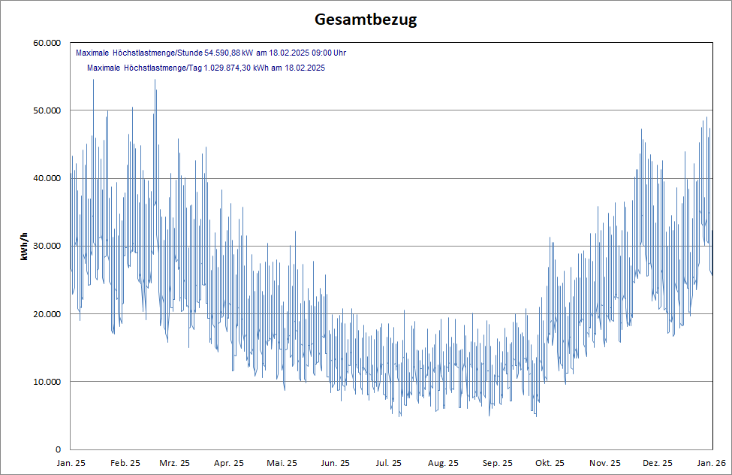

 | Grafik aus EF-Gas einfügen

 |  |  |  | Brennwert: | 11.56800

